Falsa posición
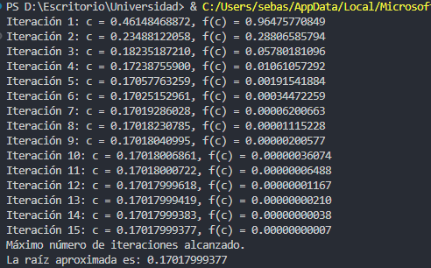
 |  | Formula

Interración | Xi | F(Xi) | Xu | F(Xu) | Xr | F(Xr) | Ep
1 | 0 | -1 | 1.00000000000 | 1.16691912957 | 0.46148468872 | 0.96475770849
2 | 0 | -1 | 0.46148468872 | 0.96475770849 | 0.23488122058 | 0.28806585794 | 96.47577084921
3 | 0 | -1 | 0.23488122058 | 0.28806585794 | 0.18235187210 | 0.05780181096 | 28.8065857944
4 | 0 | -1 | 0.18235187210 | 0.05780181096 | 0.17238755900 | 0.01061057292 | 5.7801810963
5 | 0 | -1 | 0.17238755900 | 0.01061057292 | 0.17057763259 | 0.00191541884 | 1.0610572920
6 | 0 | -1 | 0.17057763259 | 0.00191541884 | 0.17025152961 | 0.00034472259 | 0.1915418839
7 | 0 | -1 | 0.17025152961 | 0.00034472259 | 0.17019286028 | 0.00006200663 | 0.0344722589
8 | 0 | -1 | 0.17019286028 | 0.00006200663 | 0.17018230785 | 0.00001115228 | 0.0062006634
9 | 0 | -1 | 0.17018230785 | 0.00001115228 | 0.17018040995 | 0.00000200577 | 0.0011152284
10 | 0 | -1 | 0.17018040995 | 0.00000200577 | 0.17018006861 | 0.00000036074 | 0.0002005773
11 | 0 | -1 | 0.17018006861 | 0.00000036074 | 0.17018000722 | 0.00000006488 | 0.0000360743
12 | 0 | -1 | 0.17018000722 | 0.00000006488 | 0.17017999618 | 0.00000001167 | 0.0000064881
13 | 0 | -1 | 0.17017999618 | 0.00000001167 | 0.17017999419 | 0.00000000210 | 0.0000011669 | import math
14 | 0 | -1 | 0.17017999419 | 0.00000000210 | 0.17017999383 | 0.00000000038 | 0.0000002099
15 | 0 | -1 | 0.17017999383 | 0.00000000038 | 0.17017999377 | 0.00000000007 | 0.0000000377 | def f(x):
16 | 0 | -1 | 0.17017999377 | 0.00000000007 | 0.17017999376 | 0.00000000001 | 0.0000000068 | return -1 + 7 * math.exp(-x) * math.sin(x)
17 | 0 | -1 | 0.17017999376 | 0.00000000001 | 0.17017999375 | 0.00000000000 | 0.0000000012
 |  |  |  |  |  |  |  | def falsa_posicion(a, b, tol, max_iter):
 |  |  |  |  |  |  |  | if f(a) * f(b) > 0:
 |  |  |  |  |  |  |  | print("El intervalo no contiene una raíz.")
 |  |  |  |  |  |  |  | return None

 |  |  |  |  |  |  |  | for i in range(max_iter):
 |  |  |  |  |  |  |  | c = b - (f(b) * (b - a)) / (f(b) - f(a))
 |  |  |  |  |  |  |  | print(f"Iteración {i + 1}: c = {c:.11f}, f(c) = {f(c):.11f}")

 |  |  |  |  |  |  |  | if abs(f(c)) < tol:
 |  |  |  |  |  |  |  | return c

 |  |  |  |  |  |  |  | if f(a) * f(c) < 0:
 |  |  |  |  |  |  |  | b = c
 |  |  |  |  |  |  |  | else:
 |  |  |  |  |  |  |  | a = c

 |  |  |  |  |  |  |  | print("Máximo número de iteraciones alcanzado.")
 |  |  |  |  |  |  |  | return c

 |  |  |  |  |  |  |  | a = 0
 |  |  |  |  |  |  |  | b = 1
 |  |  |  |  |  |  |  | tol = 1e-11
 |  |  |  |  |  |  |  | max_iter = 15

 |  |  |  |  |  |  |  | raiz = falsa_posicion(a, b, tol, max_iter)

 |  |  |  |  |  |  |  | if raiz is not None:
 |  |  |  |  |  |  |  | print(f"La raíz aproximada es: {raiz:.11f}")

biseción
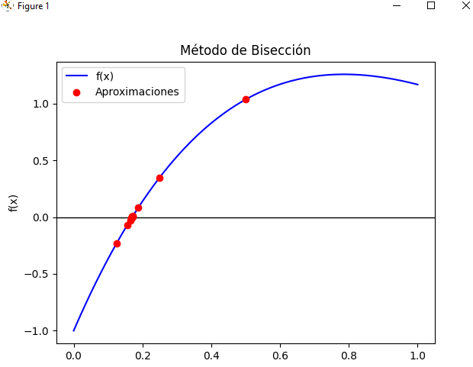
 | Interación | Xi | F(Xi) | Xu | F(Xu) | Xr | F(Xr) | EP (%)
 | 1 | 0 | -1 | 1 | 1.1669191296 | 0.5 | 1.0355040175 | 0
 | 2 | 0 | -1 | 0.5 | 1.0355040175 | 0.25 | 0.34874878042 | 100
 | 3 | 0 | -1 | 0.25 | 0.34874878042 | 0.125 | -0.2298245377 | 100
 | 4 | 0.125 | -0.2298245377 | 0.25 | 0.34874878042 | 0.1875 | 0.081736325185 | 33.333333333
 | 5 | 0.125 | -0.2298245377 | 0.1875 | 0.081736325185 | 0.15625 | -0.068268101505 | 20
 | 6 | 0.15625 | -0.068268101505 | 0.1875 | 0.081736325185 | 0.171875 | 0.0081520268864 | 9.0909090909
 | 7 | 0.15625 | -0.068268101505 | 0.171875 | 0.0081520268864 | 0.1640625 | -0.02970030667 | 4.7619047619
 | 8 | 0.1640625 | -0.02970030667 | 0.171875 | 0.0081520268864 | 0.16796875 | -0.010685114297 | 2.3255813953
 | 9 | 0.16796875 | -0.010685114297 | 0.171875 | 0.0081520268864 | 0.169921875 | -0.0012443381397 | 1.1494252874
 | 10 | 0.169921875 | -0.0012443381397 | 0.171875 | 0.0081520268864 | 0.1708984375 | 0.0034593894137 | 0.57142857143
 | 11 | 0.169921875 | -0.0012443381397 | 0.1708984375 | 0.0034593894137 | 0.17041015625 | 0.0011089126909 | 0.28653295129
 | 12 | 0.169921875 | -0.0012443381397 | 0.17041015625 | 0.0011089126909 | 0.17016601562 | -6.7365861733E-05 | 0.14347202296
 | 13 | 0.17016601562 | -6.7365861733E-05 | 0.17041015625 | 0.0011089126909 | 0.17028808594 | 0.00052086011783 | 0.071684587814
 | 14 | 0.17016601562 | -6.7365861733E-05 | 0.17028808594 | 0.00052086011783 | 0.17022705078 | 0.00022676880542 | 0.035855145213
 | 15 | 0.17016601562 | -6.7365861733E-05 | 0.17022705078 | 0.00022676880542 | 0.1701965332 | 7.9706891377E-05 | 0.017930787162
 | 16 | 0.17016601562 | -6.7365861733E-05 | 0.1701965332 | 7.9706891377E-05 | 0.17018127441 | 6.1718697302E-06 | 0.0089661974357
 | 17 | 0.17016601562 | -6.7365861733E-05 | 0.17018127441 | 6.1718697302E-06 | 0.17017364502 | -3.0596657271E-05 | 0.0044832997086

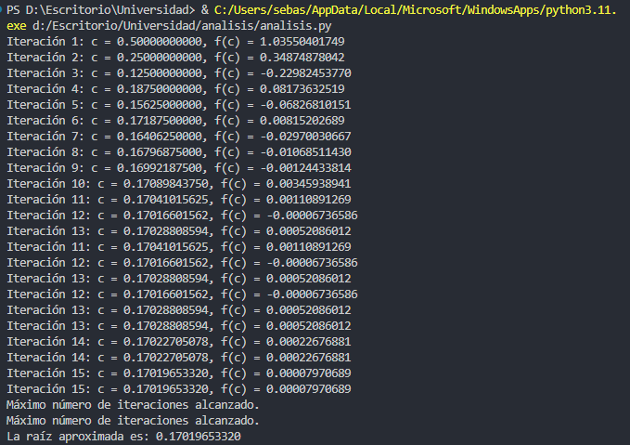
import math
import matplotlib.pyplot as plt
import numpy as np

def f(x):
return -1 + 7 * math.exp(-x) * math.sin(x)

def biseccion(a, b, tol, max_iter):
iteraciones = []
aproximaciones = []

if f(a) * f(b) > 0:
print("El intervalo no contiene una raíz.")
return None

for i in range(max_iter):
c = (a + b) / 2
iteraciones.append(i + 1)
aproximaciones.append(c)
print(f"Iteración {i + 1}: c = {c:.11f}, f(c) = {f(c):.11f}")

if abs(f(c)) < tol:
return c, iteraciones, aproximaciones

if f(a) * f(c) < 0:
b = c
else:
a = c

print("Máximo número de iteraciones alcanzado.")
return c, iteraciones, aproximaciones

a = 0
b = 1
tol = 1e-11
max_iter = 15

raiz, iteraciones, aproximaciones = biseccion(a, b, tol, max_iter)

if raiz is not None:
print(f"La raíz aproximada es: {raiz:.11f}")

x_vals = np.linspace(a, b, 400)
y_vals = [f(x) for x in x_vals]
plt.plot(x_vals, y_vals, label="f(x)", color='blue')
plt.axhline(0, color='black', linewidth=1)

plt.scatter(aproximaciones, [f(x) for x in aproximaciones], color='red', zorder=5, label="Aproximaciones")
plt.title("Método de Bisección")
plt.xlabel("x")
plt.ylabel("f(x)")
plt.legend()
plt.show()

